3.2
CASPER PRO DİZÜSTÜ BİLGİSAYAR - CAD.PRO.NB501
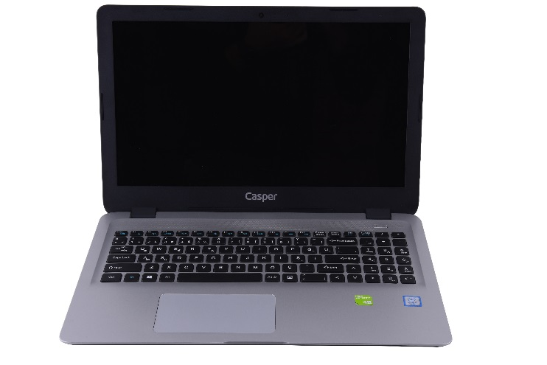 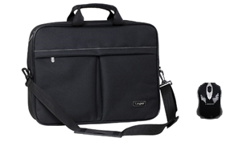
İşlemci | 7.NESİL İ5-7200U İŞLEMCİ (2.50 GHZ, TURBO BOOST TEKNOLOJİSİ İLE 3.10 GHZ, 3 MB CACHE)
Bellek | 8 GB BELLEK
Harddisk | 120 GB SSD
Optik Sürücü | YOK
Ekran Boyutu | 15.6" WXGA
Ekran Kartı | 2 GB HARİCİ EKRAN KARTI
Ekran Çözünürlüğü | 1366x768
Network | 802.11 b/g/n
Klavye | TÜRKÇE KLAVYE + TOUCHPAD
Mouse | CASPER MOUSE
Ağırlık | ~2000gr
Pil | Prizmatik Entegre Batarya
İşletim Sistemi | FREEDOS
Kamera | 1 MP HD WEB KAMERA
Diğer teknik özellikler | BLUETOOTH, WIFI, CASPER ÇANTA, CASPER MOUSE, 1XUSB 2.0, 2XUSB 3.0, 1X RJ45, 1X HDMI
Peşin Fiyatı | 858.-USD + KDV

